Resumo FINAL
Oggi Comunicação e Eventos

CÓDIGO DO JOB: L_051
CLIENTE: Hamilton | Itambé
EVENTO: Super Bahia | 14² edição
LOCAL: Centro de Convenções de Salvador
DATA: De 06 a 8 de agosto de 2025
ATENDIMENTO: Nilson Miguel
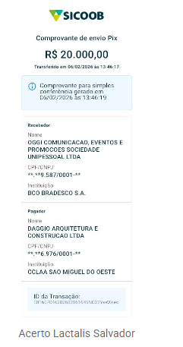
PRODUTOR:Patrick Silva
NOME PLANILHA:_L_051_Super Bahia

RESUMO
ITEM | CLIENTE | CUSTO TOTAL | LUCRO
PRINCIPAL | R$ 130,951.11 | R$ 73,912.49 | R$ 57,038.62 | 44%
TOTAL | R$ 130,951.11 | R$ 73,912.49 | R$ 57,038.62 | 44%

 | VENDA | CUSTO | LUCRO
NOTA FISCAL - 2429 - DPA | R$ 69,170.53 | R$ 84,288.07 | -R$ 15,117.54 | -22%
NOTA FISCAL 2428 - ITAMBÉ | R$ 44,438.51 | R$ 6,665.78 | R$ 37,772.73 | 85%
REEMBOLSO - GIOVANNI - MONTADORA - PIX EM - 06/02/2026 | R$ 20,000.00 | R$ 0.00 | R$ 20,000.00 | 100%

 | R$ 133,609.04 | R$ 90,953.85 | R$ 42,655.19 | 32%

